상품제안서
양집게 3구 2단 명찰세트 | 상품코드: S19288

 |  |  |  |  |  |  | 02-713-8555 | www.synergygift.co.kr
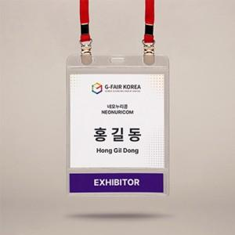

【상세/제작정보】 | <p><span style="font-size: 14pt;">※ 운임비 별도 발생 됩니다.</span></p>

【인쇄/포장옵션】 | 내지인쇄 / 포장불가능

【공급단가】 | 수량 | 500~ | 1,000~ | 3,000~ | 10,000~ | 20,000~
*VAT별도 | 110×130 | 770원 | 745원 | 720원 | 700원 | 685원
 | 110×151 | 860원 | 830원 | 805원 | 780원 | 765원
 | 110×162 | 885원 | 855원 | 830원 | 800원 | 785원
 | 110×171 | 920원 | 895원 | 865원 | 835원 | 820원

【상품 URL】 | https://www.synergygift.co.kr:443/src/goods_detail.php?gdno=682

